Données à renseigner
LOGO CLIENT
DONNEES A RENSEIGNER
Quoi ? | Prénom
Numéro du chantier
Désignation | SMED
Entreprise | ITANCIA
Date de démarrage | 2024-02-13
Date mise à jour | 2024-02-16

GROUPE DE TRAVAIL
Rôle | Prénom | Nom | Mail | Fonction
Intervenant ACT | Eric | BOYES
Intervenant ACT

Pilote du chantier
Sponsor
Contributeur
Contributeur
Contributeur
Contributeur
Contributeur
Contributeur
Contributeur
Contributeur

PdG
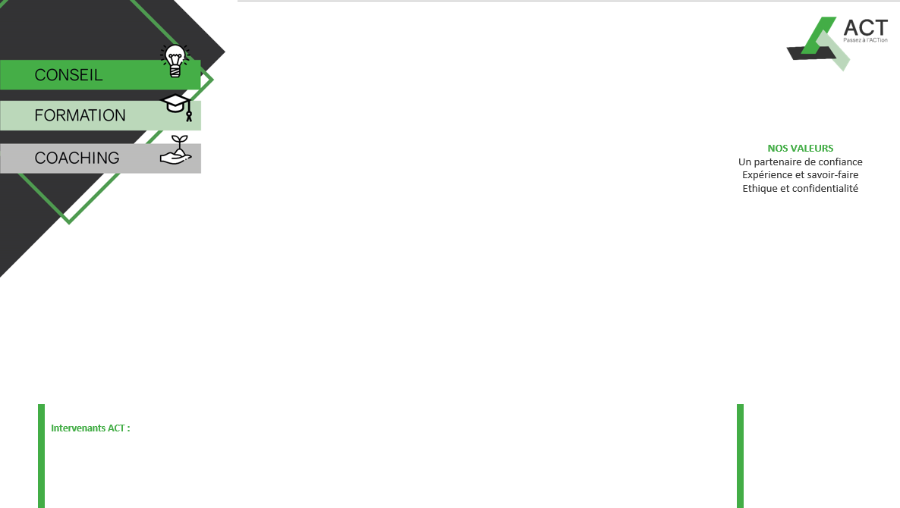

 | SMED

SMED

Le 16 févr 2024

2024-02-16

Eric BOYES
LOGO CLIENT

Eric BOYES

Fiche Cadrage
LOGO CLIENT
SMED
 | SMED

CHANTIER | SMED
Objectifs : | • | Réduire les temps de changement de la ligne 3 conditionnement
 | • | Former les opérateurs aux standards |  |  | 2
 | • | Mettre en place une animation MVP Condi
Contenu : | 1.
 | 2.
 | 3.
 | 4.
 | 5.
 | 6.
 | 7.
 | 8.
 | 9.
 | 10.
Livrables : | •
 | •
 | •
Calendrier : | • |  | •
 | • |  | •
 | • |  | •
 | • |  | •
 | • |  | •
Groupe de travail : | • | Eric BOYES (Intervenant ACT) |  | Sponsor :
 | • | (Pilote) | • | (Sponsor)
 | Contributeurs : |  | • | Eric
 | • |  | •
 | • |  | •
 | • |  | •

A3
PROJET A3 |  |  |  |  | Numéro : |  |  | Pilote du projet | Date d'ouverture du projet |  |  |  | Date de mise à jour
SMED |  |  |  |  | 0 |  |  |  |  |  |  |  | 2024-03-01

Equipe Projet |  |  |  |  | Nom et Validation du sponsor |  |  |  | Objectifs à atteindre
 | 0 |  | 0
 | 0 |  | 0 |  |  |  |  |  | Diminuer les temps de changement
 | 0 |  |  |  |  |  |  |  | Réaliser un premier succés
 | Eric |  |  |  |  |  |  |  | Mettre en place une animation MVP Condi

Contexte du projet |  |  |  |  | Livrables |  |  |  | Objectifs à atteindre
 |  |  |  |  | 0 |  |  |  | Indicateur | Objectif | Etat | Valeur initial | Valeur Actuelle | Valeur à la cloture
 |  |  |  |  | 0 |  |  |  | Temps de chgt | 10 | 25% | 51 | 13
 |  |  |  |  |  |  |  |  | persones formées | 5 |  | 0 | 5
Périmètre |  |  |  |  | 0 |  |  |  | MVP ligne condi | 1 |  | 0 | 0

Situation de départ (éléments factuels, photos, schéma, FIPEC, VSM…) |  |  |  |  |  |  |  | Situation cible (éléments factuels, photos, schéma, FIPEC, VSM…)

Plan d'actions |  |  |  |  |  |  |  | Planning Visuel des actions
N° | Pilote | Action |  | % | Début | Fin
1 |  | 0 |  | 75.00 |  |  | 0 | 0
2 |  | 0 |  | 0.00 |  |  | 0 | 0
3 |  | 0 |  | 0.00 |  |  | 0 | 0
4 |  | 0 |  | 0.00 |  |  | 0 | 0

5 |  | 0 |  | 0.00 |  |  | 0 | 0
6 |  | 0 |  | 0.00 |  |  | 0 | 0
7 |  | 0 |  | 0.00 |  |  | 0 | 0
8 |  | 0 |  | 0.00 |  |  | 0 | 0
9 |  | 0 |  | 0.00 |  |  | 0 | 0
10 |  | 0 |  | 0.00 |  |  | 0 | 0
11 |  |  |  | 0.00 |  |  | 0 | 0
12 |  |  |  | 0.00 |  |  | 0 | 0
13 |  |  |  | 0.00 |  |  | 0 | 0
14 |  |  |  | 0.00 |  |  | 0 | 0
15 |  |  |  | 0.00 |  |  | 0 | 0
16 |  |  |  | 0.00 |  |  | 0 | 0
17 |  |  |  | 0.00 |  |  | 0 | 0
18 |  |  |  | 0.00 |  |  | 0 | 0
19 |  |  |  | 0.00 |  |  | 0 | 0
20 |  |  |  | 0.00 |  |  | 0 | 0
21 |  |  |  | 0.00 |  |  | 0 | 0

PA
LOGO CLIENT
 | PLAN D'ACTIONS SMED
Secteur | pillier | Quoi | Qui | Prévu | Réalisé | Statut

Synthèse J1 et J2
LOGO CLIENT
 |  | CHANTIER : SMED

Objectifs du chantier |  |  |  |  |  | Indicateurs : |  |  | Initial | Actuel | Cible
• | Réduire les temps de changement de la ligne 3 conditionnement |  |  |  |  | Temps de chgt |  |  | 51 | 13 | 10
• | Former les opérateurs aux standards |  |  |  |  | persones formées |  |  | 0 | 5 | 5
• | Mettre en place une animation MVP Condi |  |  |  |  | MVP ligne condi |  |  | 0 | 0 | 1
Dates Réalisées / Planifiées
2024-03-01 |  |  | 2024-04-01 |  | 2024-05-01 |  |  | 2024-06-01 |  | Avancement
27-28 /03
23-24/04
15-16/05
04-05/06
 |  |  |  |  |  |  |  |  |  | 33%

Mise en œuvre des actions |  |  |  |  |  |  | Bilan à Chaud

Réalisées |  |  | A Faire |  |  |  | Satisfactions |  | Points de Vigilance
2 premières journées de formation Présentation de la méthode SMED et du principe Lean Réalisation de la fiche projet Observation d'un Changement Long Pose de la swimlane du changement de série + spaghetti Début de projection nouvelle orga |  |  | Finaliser la projection swimlane du changement futur Mettre au propre la fiche projet et faire valider par Laurent Challenger les swimlane avec les équipes Remplir le Mindmap |  |  |  | Super implication de Nordine, son retour : "Je m'attendais à une formation avec 50 slides alors qu'on a fait énormement de travail sur 2 jours !" |  | Bien integrer l'équipe dans le projet. Pour la prochaine intervention planifier des changements de série long pour tester la méthodologie et avoir des observations pour le travail standardiser.

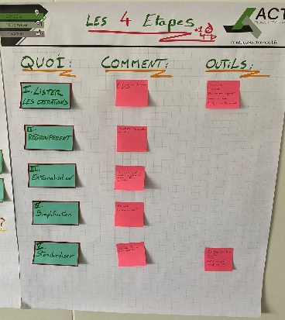
Equipe chantier Kaizen
 |  |  |  | 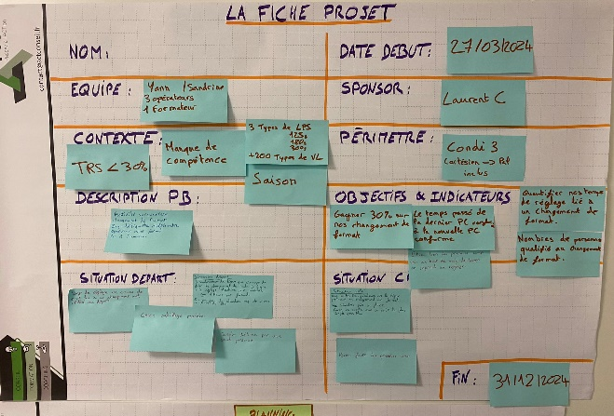 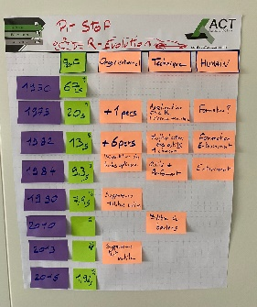 Illustrations de l'intervention

Pilote |  | Laurent

Sponsor |  | Laurent

Contributeurs |  | Nordine

Intervenant ACT |  | Eric

J1
SMED
SMED

 | 2

Synthèse J3 - TWI Mngt
LOGO CLIENT
 |  | CHANTIER : SMED

Objectifs du chantier |  |  |  |  |  | Indicateurs : |  |  | Initial | Actuel | Cible
• | Réduire les temps de changement de la ligne 3 conditionnement |  |  |  |  | Temps de chgt |  |  | 51 | 13 | 10
• | Former les opérateurs aux standards |  |  |  |  | persones formées |  |  | 0 | 5 | 5
• | Mettre en place une animation MVP Condi |  |  |  |  | MVP ligne condi |  |  | 0 | 0 | 1
Dates Réalisées / Planifiées
2023-03-01 |  |  | 2023-04-01 |  | 2023-05-01 |  |  | 2023-06-01 |  | Avancement
27-28 /03
23-24/04
15-16/05
04-05/06
 |  |  |  |  |  |  |  |  |  | 33%

Mise en œuvre des actions |  |  |  |  |  |  | Bilan à Chaud

Réalisées |  |  | A Faire |  |  |  | Satisfactions |  | Points de Vigilance
2 premières journées de formation Présentation de la méthode SMED et du principe Lean Réalisation de la fiche projet Observation d'un Changement Long Pose de la swimlane du changement de série + spaghetti Début de projection nouvelle orga |  |  | Finaliser la projection swimlane du changement futur Mettre au propre la fiche projet et faire valider par Laurent Challenger les swimlane avec les équipes Remplir le Mindmap |  |  |  | Super implication de Nordine, son retour : "Je m'attendais à une formation avec 50 slides alors qu'on a fait énormement de travail sur 2 jours !" |  | Bien integrer l'équipe dans le projet. Pour la prochaine intervention planifier des changements de série long pour tester la méthodologie et avoir des observations pour le travail standardiser.

Equipe chantier Kaizen
 |  |  |  | Illustrations de l'intervention

Pilote |  | Laurent

Sponsor |  | Laurent

Contributeurs |  | Nordine

Intervenant ACT |  | Eric

Synthèse J4 - SMED et TWI
LOGO CLIENT
 |  | CHANTIER : SMED

Objectifs du chantier |  |  |  |  |  | Indicateurs : |  |  | Initial | Actuel | Cible
• | Réduire les temps de changement de la ligne 3 conditionnement |  |  |  |  | Temps de chgt |  |  | 51 | 13 | 10
• | Former les opérateurs aux standards |  |  |  |  | persones formées |  |  | 0 | 5 | 5
• | Mettre en place une animation MVP Condi |  |  |  |  | MVP ligne condi |  |  | 0 | 0 | 1
Dates Réalisées / Planifiées
2023-03-01 |  |  | 2023-04-01 |  | 2023-05-01 |  |  | 2023-06-01 |  | Avancement
27-28 /03
23-24/04
15-16/05
04-05/06
 |  |  |  |  |  |  |  |  |  | 50%

Mise en œuvre des actions |  |  |  |  |  |  | Bilan à Chaud

Réalisées |  |  | A Faire |  |  |  | Satisfactions |  | Points de Vigilance
Formation Ecriture Standard TWI Ecritue et formation d'un standard "Changement de rouleau etiqueteuse" Action du SMED posée sur la matrice effort/bénéfice pour réaliser le P.A |  |  | Mettre les dates dans le plan d'action Réalises actions |  |  |  | Un bon 10. La formation à partir du standard qu'on a réalisé avec Stéphanie. Le plan d'action qui permet de poser ce qu'il y a à faire et gérer mon temps J'ai kifé faire des nœuds |  | Le temps que vont prendre les actions, notement écriture et formation d'ici le 15 Mai

Equipe chantier Kaizen
 |  |  |  | Illustrations de l'intervention

Pilote |  | Laurent

Sponsor |  | Laurent

Contributeurs |  | Nordine

Intervenant ACT |  | Eric

Synthèse J6 - SMED et TWI
LOGO CLIENT
 |  | CHANTIER : SMED

Objectifs du chantier |  |  |  |  |  | Indicateurs : |  |  | Initial | Actuel | Cible
• | Réduire les temps de changement de la ligne 3 conditionnement |  |  |  |  | Temps de chgt |  |  | 51 | 13 | 10
• | Former les opérateurs aux standards |  |  |  |  | persones formées |  |  | 0 | 5 | 5
• | Mettre en place une animation MVP Condi |  |  |  |  | MVP ligne condi |  |  | 0 | 0 | 1
Dates Réalisées / Planifiées
2023-03-01 |  |  | 2023-04-01 |  | 2023-05-01 |  |  | 2023-06-01 |  | Avancement
27-28 /03
23-24/04
15-16/05
28-29/05
04-05/06
 |  |  |  |  |  |  |  |  |  | 60%

Mise en œuvre des actions |  |  |  |  |  |  | Bilan à Chaud

Réalisées |  |  | A Faire |  |  |  | Satisfactions |  | Points de Vigilance
J1 -Finalisation de la cible SMED -> 8'30 Organisation cible / opérateur Travail sur le TRS Planification de la journée du 28/05 J2 - Finalisation des Standards SMED formation à former avec les standards |  |  | Mettre au propre les standards pour tester le SMED le 28/05 Réaliser les actions de sécurisation de la journée de test du smed Lancer la redaction de standards dans d'autres secteurs |  |  |  | Toujours un énorme engagement de Nordine dans la formation. Intervention de Pauline sur la partie TRS volonté de sa part de participer activement Bonne participation de l'ensemble de l'équipe formée au TWI. Très bon retour |  | Mettre en action rapidement la création de standards avec les opérateurs pour obtenir immédiatement de l'engagement et des résultats sur le terrain

Equipe chantier Kaizen
 |  |  |  | 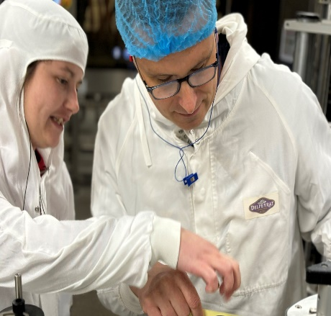 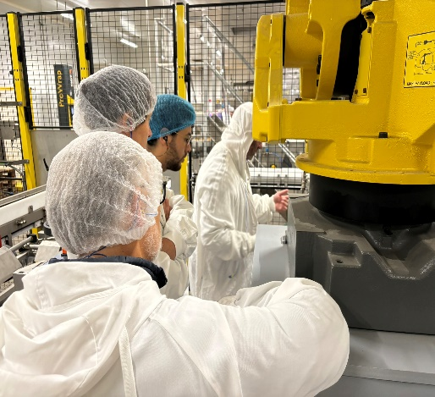 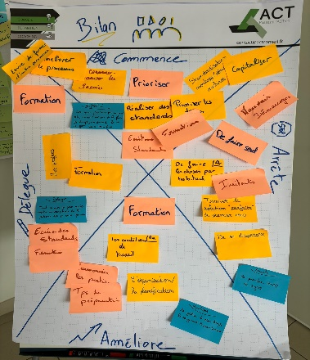 Illustrations de l'intervention

Pilote |  | Laurent

Sponsor |  | Laurent

Contributeurs |  | Nordine

Intervenant ACT |  | Eric

Synthèse J8 - SMED et TWI
LOGO CLIENT
 |  | CHANTIER : SMED

Objectifs du chantier |  |  |  |  |  | Indicateurs : |  |  | Initial | Actuel | Cible
• | Réduire les temps de changement de la ligne 3 conditionnement |  |  |  |  | Temps de chgt |  |  | 51 | 13 | 10
• | Former les opérateurs aux standards |  |  |  |  | persones formées |  |  | 0 | 5 | 5
• | Mettre en place une animation MVP Condi |  |  |  |  | MVP ligne condi |  |  | 0 | 0 | 1
Dates Réalisées / Planifiées
2023-03-01 |  |  | 2023-04-01 |  | 2023-05-01 |  |  | 2023-06-01 |  | Avancement
27-28 /03
23-24/04
15-16/05
28-29/05
04-05/06
 |  |  |  |  |  |  |  |  |  | 80%

Mise en œuvre des actions |  |  |  |  |  |  | Bilan à Chaud

Réalisées |  |  | A Faire |  |  |  | Satisfactions |  | Points de Vigilance
J1 -Formation de Yann et Karine pour réaliser la formation des opérateurs. Formation des opérateurs sur ligne et réalisation de 2 run de changement de série J2 - Formation MVP et création des premiers indicateurs. Réalisation du 3ème run de changement de série |  |  | Ecrire les standards manquants (Kosme, Secheur…), Formaliser les opérations attendues de la CDL Sandrine. Tester le remplissage des indicateurs créés |  |  |  | Malgré le peu de temps pour réaliser les formations des opérateurs le temps de changement sur un changement complexe a été divisé par 4 et les opérateurs sont confiant pour réussir le changement de série en moins de 10min BRAVO ! |  | "TOUT EST STANDARDISABLE" Utiliser l'évolution des standards pour stabiliser la performance (Ex: reglage sortie secheur) Mesurer systématiquement les actions d'amélioration réalisées pour engager les opérateurs dans le progrés

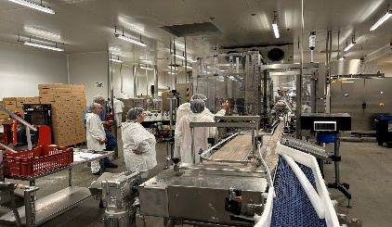
Equipe chantier Kaizen
 |  |  |  | 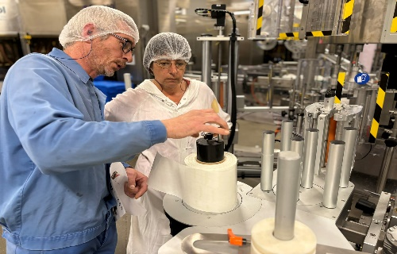 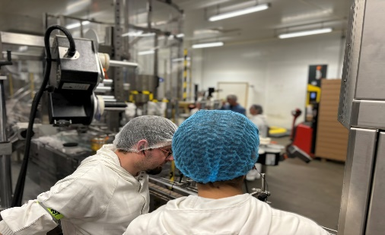 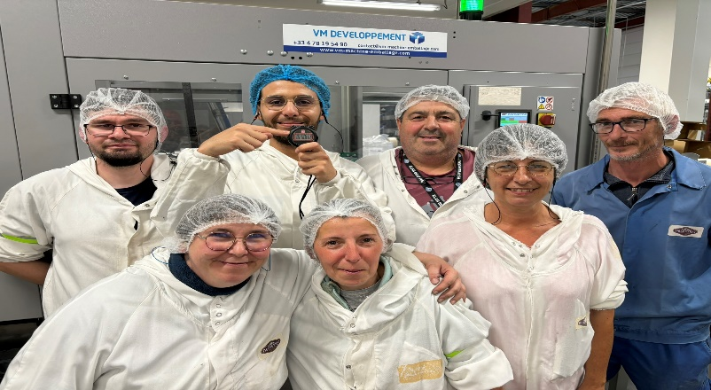 Illustrations de l'intervention

Pilote |  | Laurent

Sponsor |  | Laurent

Contributeurs |  | Nordine

Intervenant ACT |  | Eric

Synthèse J10 - SMED et TWI
LOGO CLIENT
 |  | CHANTIER : SMED

Objectifs du chantier |  |  |  |  |  | Indicateurs : |  |  | Initial | Actuel | Cible
• | Réduire les temps de changement de la ligne 3 conditionnement |  |  |  |  | Temps de chgt |  |  | 51 | 13 | 10
• | Former les opérateurs aux standards |  |  |  |  | persones formées |  |  | 0 | 5 | 5
• | Mettre en place une animation MVP Condi |  |  |  |  | MVP ligne condi |  |  | 0 | 0 | 1
Dates Réalisées / Planifiées
2023-03-01 |  |  | 2023-04-01 |  | 2023-05-01 |  |  | 2023-06-01 |  | Avancement
27-28 /03
23-24/04
15-16/05
28-29/05
04-05/06
 |  |  |  |  |  |  |  |  |  | 80%

Mise en œuvre des actions |  |  |  |  |  |  | Bilan à Chaud

Réalisées |  |  | A Faire |  |  |  | Satisfactions |  | Points de Vigilance
Re travail des indicateurs Standards des animations Bonne pratique du MVP Le processus mène aux résulats Formation des formateur + pratique sur terrain Audit et remplissage des indicateurs + fiche de polyvalence |  |  | Démarrer l'animation des MVP Suivre les indicateurs Mettre à jour le temps de standard sur la KOSME + l'adapter à l'érgonomie 5S sur machine (réfléchir à des supports de tulipe + sellettes + viseuse) Pour gagner le temps manquant (13 vs 7) Test à deux personnes pour changement kosme |  |  |  | Super avancement, équipe heureuse, Plein d'outil, plein d'engagement, Accompagnement au top |  | Continuer dans notre lancé Poursuivre nos efforts Continuer nos formations Suivre nos indicateurs

Equipe chantier Kaizen
 |  |  |  | 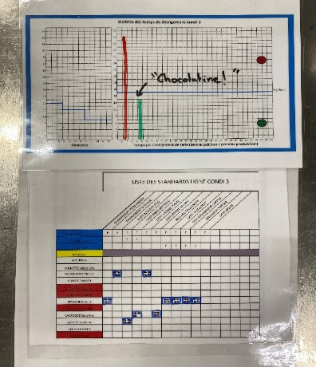 Illustrations de l'intervention

Pilote |  | Laurent

Sponsor |  | Laurent

Contributeurs |  | Nordine

Intervenant ACT |  | Eric

Synthèse J - SMED et TWI
LOGO CLIENT
 |  | CHANTIER : SMED

Objectifs du chantier |  |  |  |  |  | Indicateurs : |  |  | Initial | Actuel | Cible
• | Réduire les temps de changement de la ligne 3 conditionnement |  |  |  |  | Temps de chgt |  |  | 51 | 13 | 10
• | Former les opérateurs aux standards |  |  |  |  | persones formées |  |  | 0 | 5 | 5
• | Mettre en place une animation MVP Condi |  |  |  |  | MVP ligne condi |  |  | 0 | 0 | 1
Dates Réalisées / Planifiées
2023-03-01 |  |  | 2023-04-01 |  | 2023-05-01 |  |  | 2023-06-01 |  | Avancement
27-28 /03
23-24/04
15-16/05
28-29/05
04-05/06
 |  |  |  |  |  |  |  |  |  | 80%

Mise en œuvre des actions |  |  |  |  |  |  | Bilan à Chaud

Réalisées |  |  | A Faire |  |  |  | Satisfactions |  | Points de Vigilance

Equipe chantier Kaizen
 |  |  |  | Illustrations de l'intervention

Pilote |  | Laurent

Sponsor |  | Laurent

Contributeurs |  | Nordine

Intervenant ACT |  | Eric

